상품제안서
PGA 죽사바스타올+130g면사타올 2P(미니) | 상품코드: F02586

 |  |  |  |  |  |  | 02-412-0044 | www.easy1.co.kr
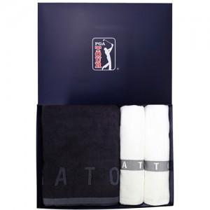

【상세/제작정보】 | *자수인쇄-별도문의(글자수,디자인 난이도에 따라 비용이 달라집니다.)

【인쇄/포장옵션】 | 실크 / 포장지포장

【공급단가】 | 수량 | 30~ | 50~ | 100~ | 500~ | 1,000~
*VAT별도 | 단가 | 20,920원 | 20,150원 | 19,370원 | 18,600원 | 18,130원

【상품 URL】 | https://dev.easy1.co.kr:443/src/goods_detail.php?gdno=2586

